全国図1-1
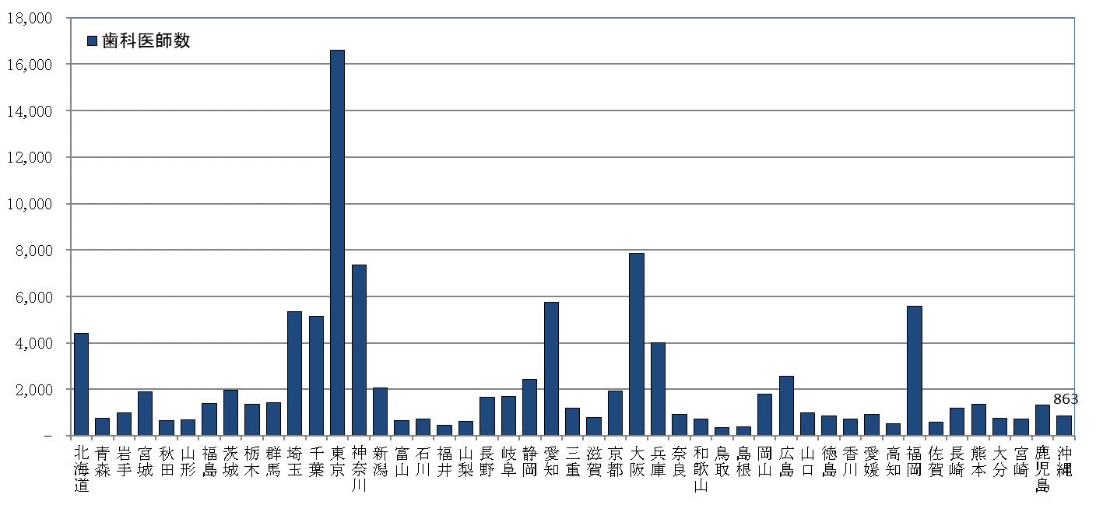
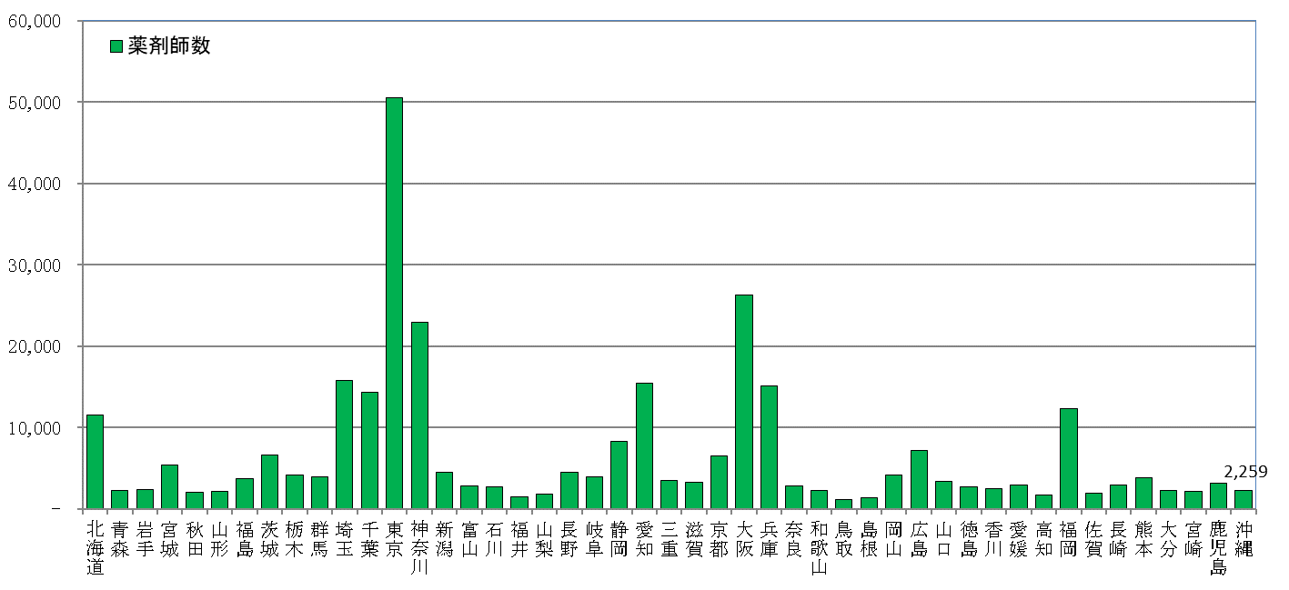
全国、都道府県図-1-① グラフでみる都道府県別 医師・歯科医師・薬剤師数

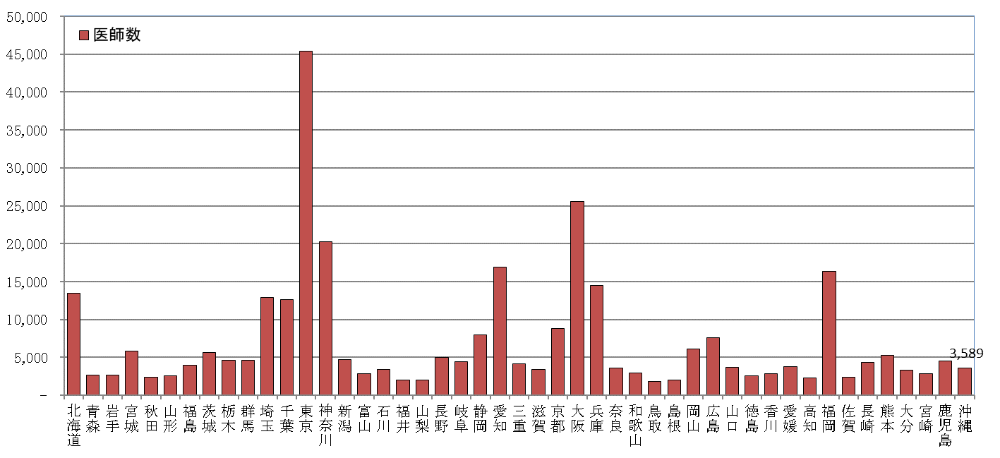
 | 平成30年12月31日現在

全国図1-2
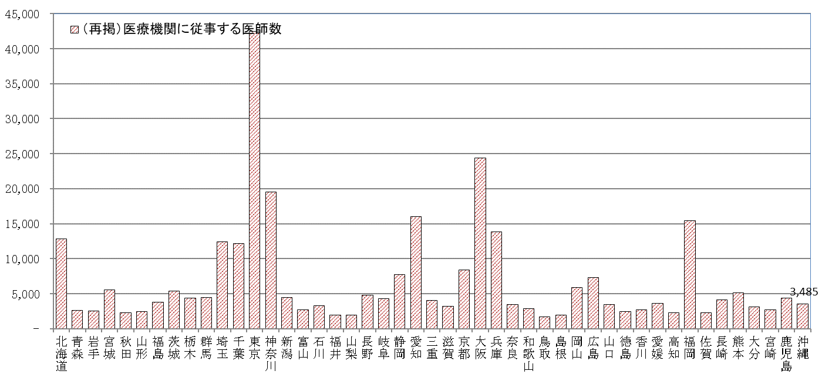
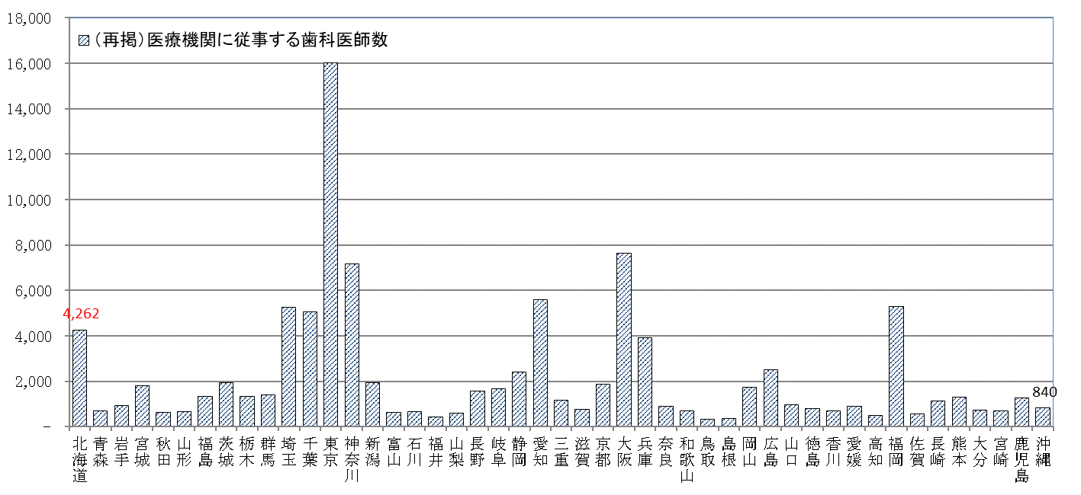
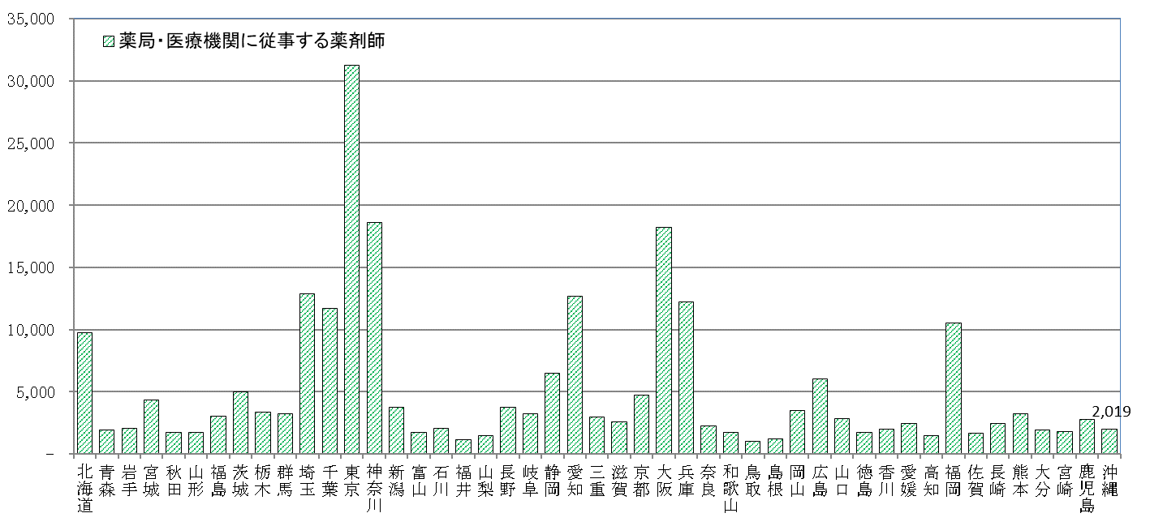
全国、都道府県図-1-② グラフでみる都道府県別 医療施設従事医師・歯科医師・薬剤師数

 | 平成30年12月31日現在

全国図2-1
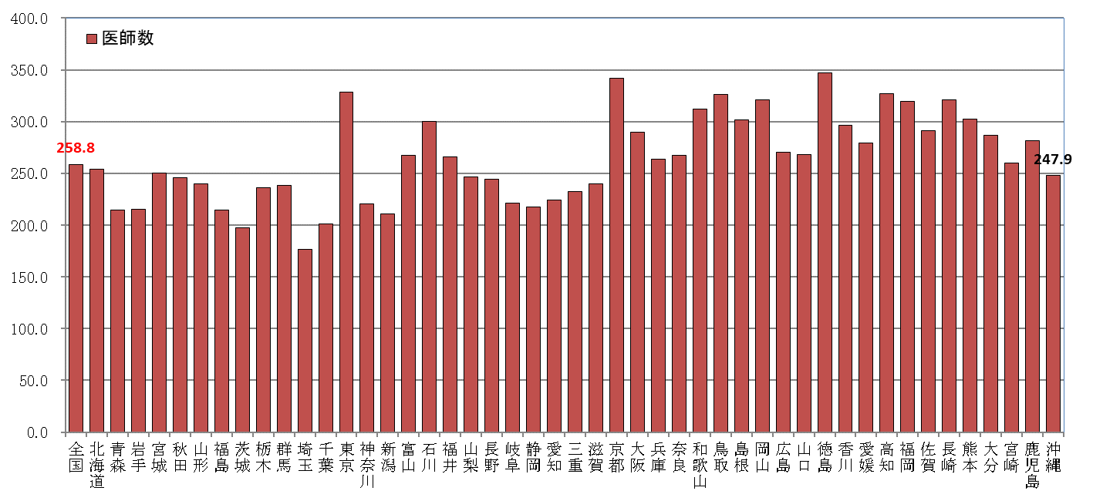
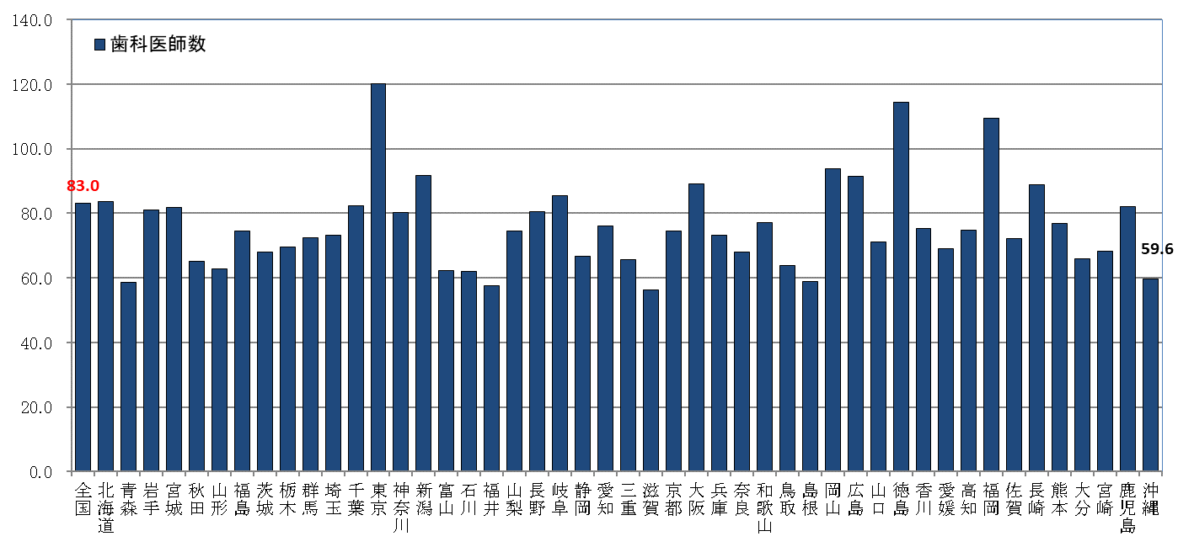
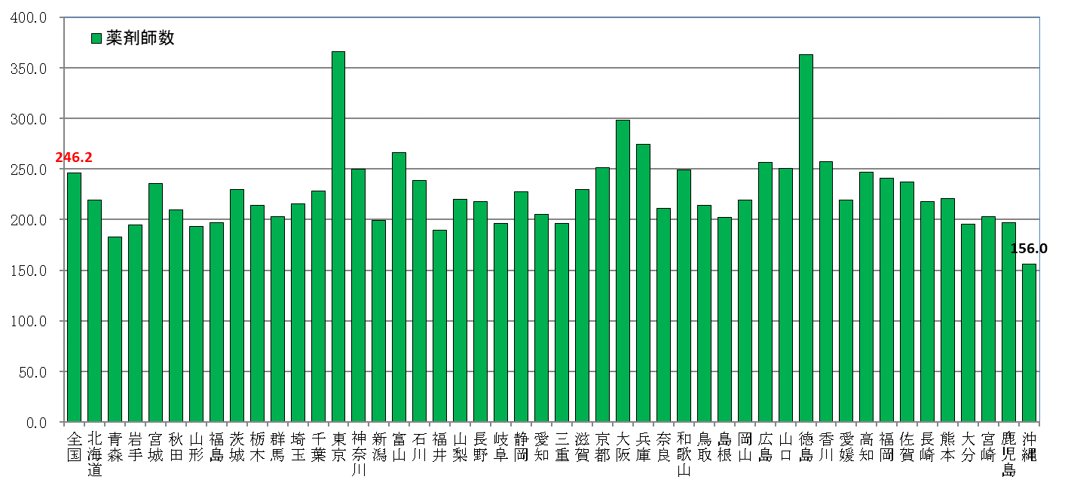
全国、都道府県図-2-① グラフでみる都道府県別人口10万対医師・歯科医師・薬剤師数

 | 平成30年12月31日現在

全国図2-2
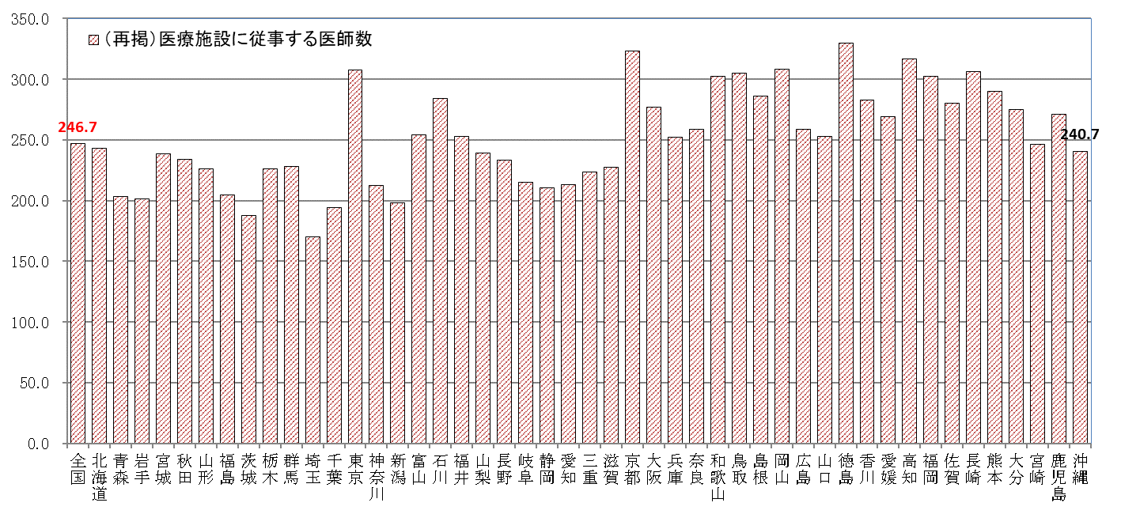
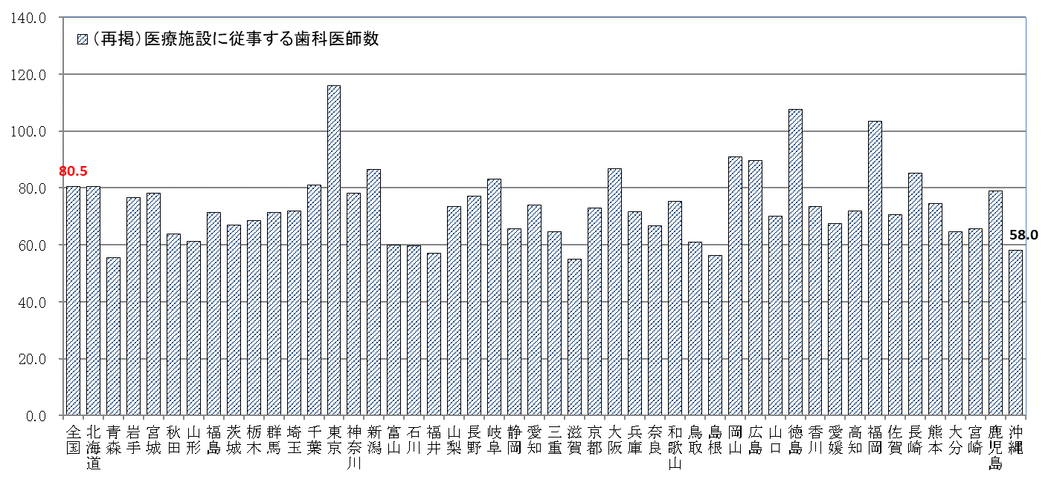
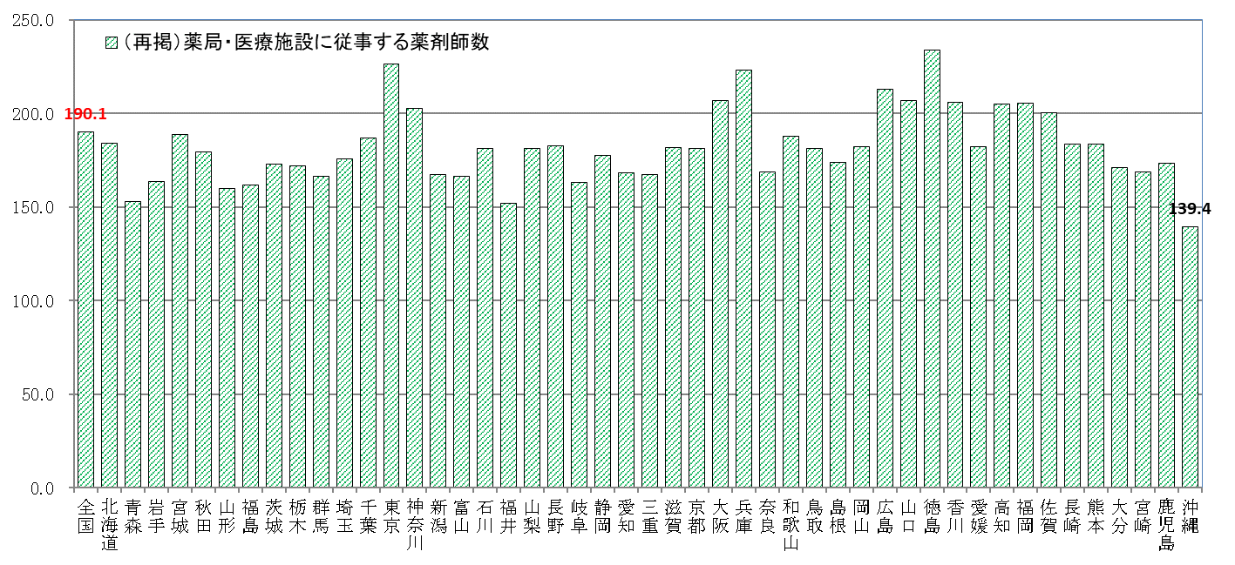
全国、都道府県図-2-② グラフでみる都道府県別人口10万対医療施設従事医師・歯科医師・薬剤師数

 | 平成30年12月31日現在

全国図3-①
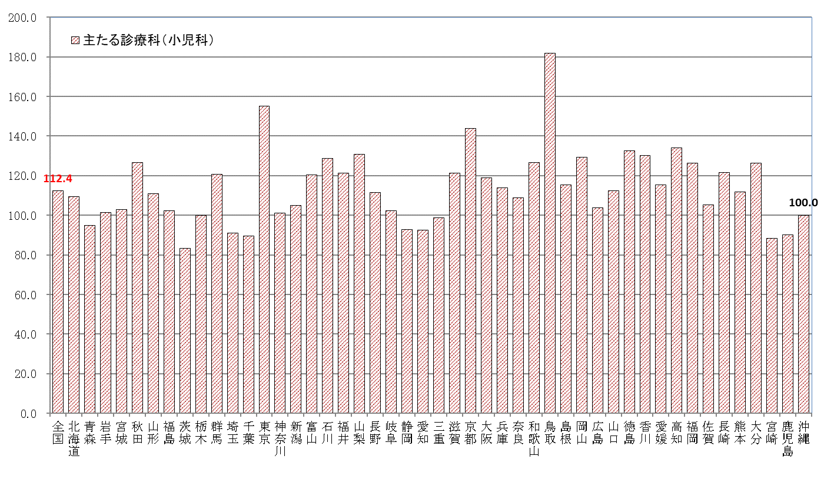
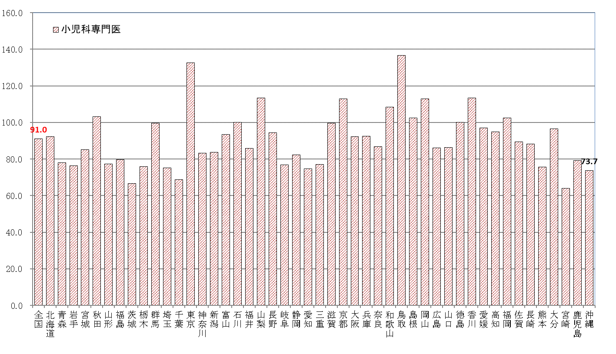
全国、都道府県図-3-① グラフでみる都道府県別人口10万対医療施設従事医師数， 主たる診療科（小児科）・専門性資格（小児科専門医）別

 | 平成30年12月31日現在

全国図3-②
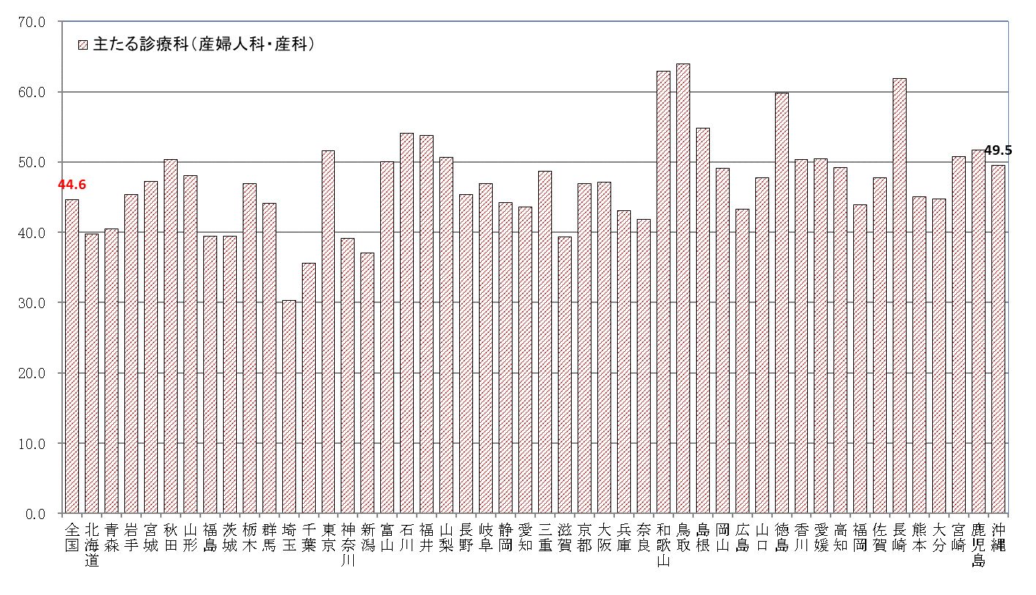
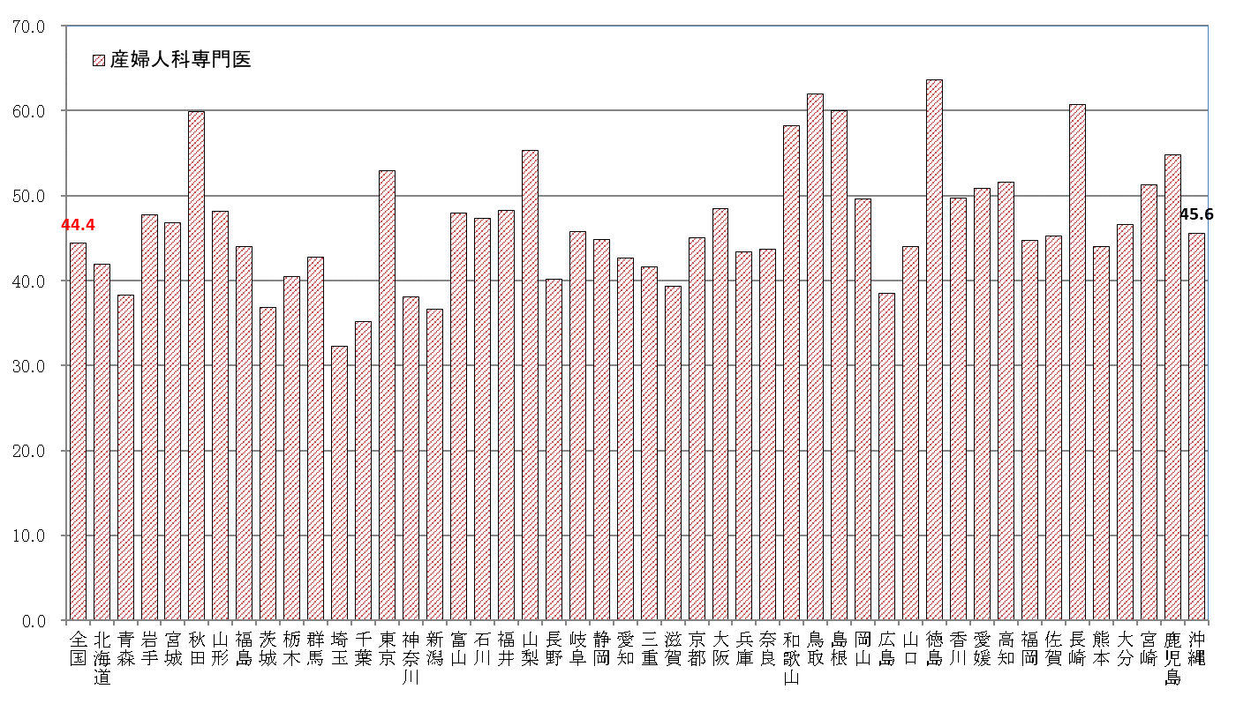
全国、都道府県図-3-② グラフでみる都道府県別人口10万対医療施設従事医師数， 主たる診療科（産婦人科・産科）・専門性資格（産婦人科専門医）別

 | 平成30年12月31日現在

全国図3-③
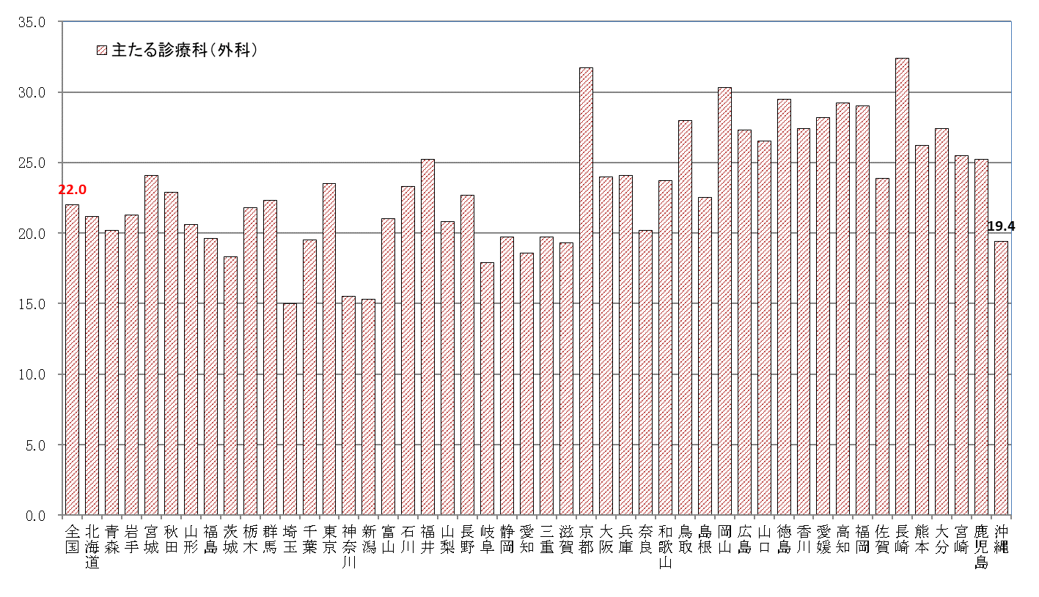
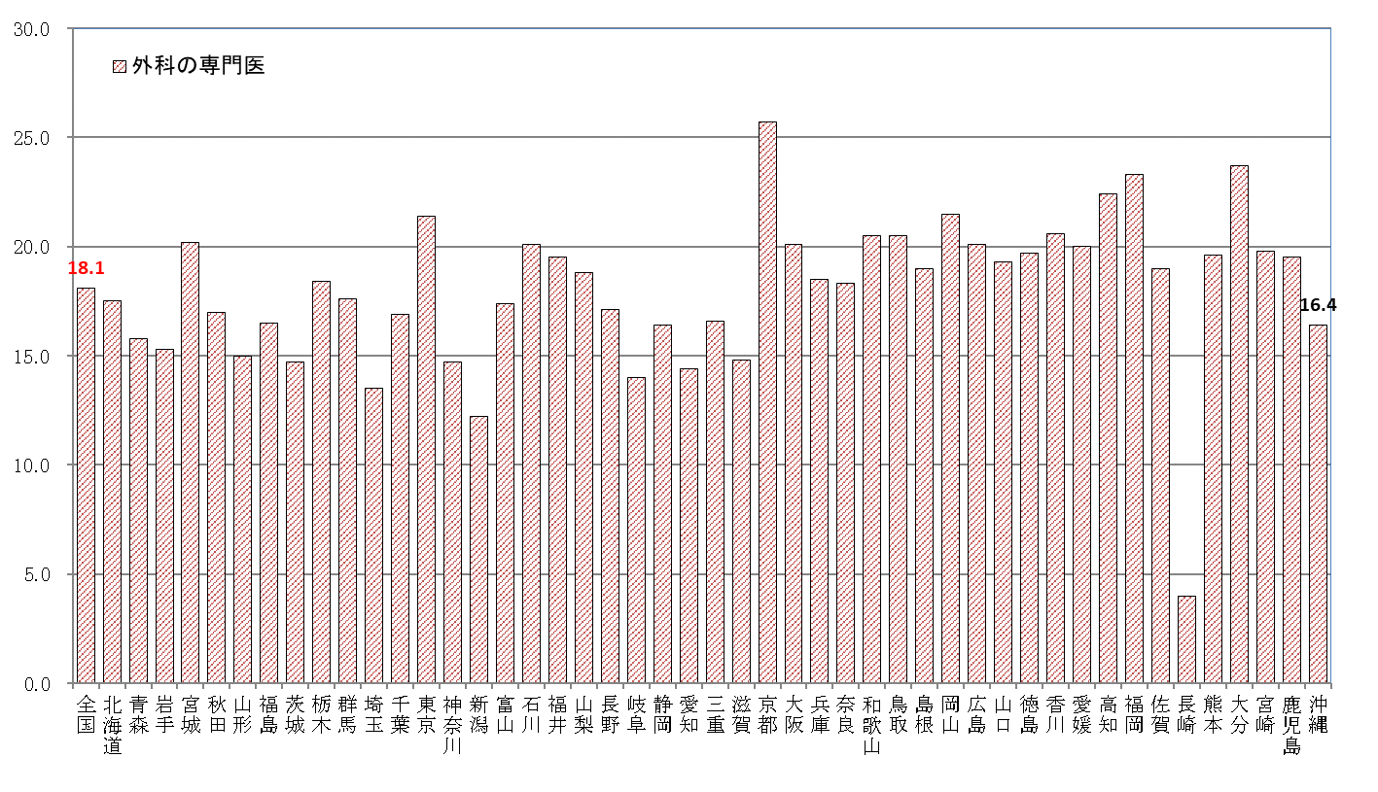
全国、都道府県図-3-③ グラフでみる都道府県別人口10万対医療施設従事医師数， 主たる診療科（外科）・専門性資格（外科の専門医）別

 | 平成30年12月31日現在

